Př 2
Podnikatel v cestovním ruchu se rozhoduje o rozšíření nabídky poskytovaných služeb pro příští rok. Výnosy (v tis. Kč) v závislosti na počasí a pravděpodobnost jednotlivých průběhů počasí jsou uvedeny v následující tabulce.

p | 0.3 | 0.05 | 0.1 | 0.05 | 0.5 | 1 | pravděp = riziko
 | Horké | Teplé | Proměnlivé | Chladné | Deštivé |  |  | P (výplata ≥ 93)
Půjčovna lodí | 110 | 85 | 90 | 100 | 110 |  |  | 0.85
Herna | 99 | 84 | 84 | 74 | 104 |  |  | 0.8
Pension | 108 | 98 | 88 | 108 | 123 |  |  | 0.9
Restaurace | 104 | 114 | 114 | 144 | 129 |  |  | 1

Sestavte profil rizika a rozhodněte, mezi kterými dvěma alternativami existuje vztah dominance podle pravděpodobností (bez ohledu na směr dominance). Kterou alternativu vyberete, pokud chcete dosáhnout alespoň výplaty ve výši 93 tis. Kč s největší pravděpodobností?

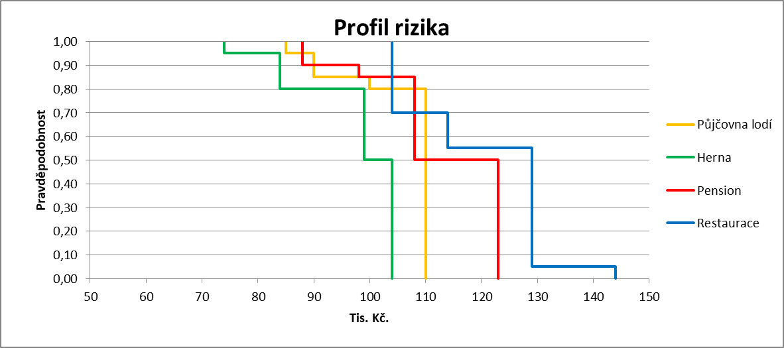
 |  |  |  |  |  |  |  |  | Odpovědi

 |  |  |  |  |  |  |  | Mezi dvojicí alternativa "Půjčovna lodí"; alternativa "Herna" | ANO
 |  |  |  |  |  |  |  | Mezi dvojicí alternativa "Herna"; alternativa Restaurace. | ANO
 |  |  |  |  |  |  |  | Mezi dvojicí alternativa "Půjčovna lodí"; alternativa "Pension". | NE
 |  |  |  |  |  |  |  | Mezi dvojicí alternativa "Pension"; alternativa "Restaurace". | NE
 |  |  |  |  |  |  |  | Vybereme alternativu | Restaurace

 |  |  |  |  |  |  |  | Půjčovna dominuje nad Hernou podle pravděp.
 |  |  |  |  |  |  |  | Pension dominuje nad Hernou podle pravděpod.
 |  |  |  |  |  |  |  | Restaurace dominuje nad Hernou podle pravděp.

Postup:
Dominance podle pravděpodobnosti je nejzdlouhavější na výpočty.
Je třeba vytvořit profil rizika (vhodné i předchozí tabulku) a zjistit pravděpodobnosti dosažení (a přesažení) jednotlivých možných zisků u dané alternativy.
Vždy u nejnižšího zisku je pravděpodobnost alespoň jeho dosažení rovna 1 a na konci pravděpodobnost přesažení nejvyššího zisku rovna 0.
Dominance mezi srovnávanými alternativami existuje pokud se jejich čáry na grafu "nekříží". Mohou se jen dotýkat a "jít" souběžně.
Nejlépe je to patrné pokud je dominující alternativa celá napravo od dominované alternativy. Znamená to právě dle definice, že pravděpodobnosti dosažení dané hodnoty zisku jsou vyšší nebo stejné u dominující alternativy.

Př 1 efektivnost
Pět obchodů z jednoho obchodního řetězce hospodaří se stejným rozpočtem. Jejich výkon se hodnotí podle dosaženého zisku a podle počtu zákazníků, které obchod za sledované období obsloužil. Údaje jsou v tabulce:

 | Vstup | Výstupy |  | Případný výpočet |  | Odpovědi |  | Vstup = jedná se o "zdroje", se kterými daná jednotka pracuje
Obchod | Rozpočet (mil. Kč) | Zisk (tis. Kč) | Zákazníků (tis. osob) | Poměrný zisk | Poměrný počet zák. | Efektivnost pobočky? |  | Výstup = jedná se o "produkci" dané jednotky
Olomouc | 2 | 90 | 9 | 45 | 4.5 | NE
Hradec Králové | 2 | 70 | 13 | 35 | 6.5 | NE |  | Vyhodnotit efektivnost - tj. určit, zda je daná jednotka efektivní či ne.
Brno | 2 | 120 | 11 | 60 | 5.5 | NE |  | Metoda DEA (metoda datových obalů)
Ostrava | 2 | 150 | 10 | 75 | 5 | ANO
Liberec | 2 | 80 | 16 | 40 | 8 | ANO |  | Grafický způsob řešení - pokud se jedná o 1vstup + 2 výstupy, nebo opačně.

Vyhodnoťte efektivnost jednotlivých obchodů. Úlohu řešte graficky |  |  |  |  |  |  |  | Pokud by hodnota vstupu nebyla pro každou jednotku stejná --> spočítat poměrné hodnoty výstupů na jednotku vstupu. Nebo zase obráceně v případě 2 vtsupů a 1 výstupu.
Výstupově orientovaný model

 |  |  |  |  |  |  | Efektivní jednotky ve výstupově orientovaném modelu = produkují co největší hodnoty výstupů
 |  |  |  |  |  |  | Vždy minimálně jedna jednotka musí být efektivní a minimálně jedna musí být neefektivní.

Postup:
Grafický způsob řešení lze použít, protože máme 1 vstup (jehož hodnoty jsou ještě navíc stejné) a 2 výstupy.
Jedná se o výstupově orientovaný model, protože posuzujeme efektivitu poboček podle jejich výstupů (Zisk a počet zákazníků)
Pokud by jednotlivé hodnoty rozpočtu poboček nebyly stejné, je třeba vypočítat POMĚRNÉ hodnoty zisku a počtu zákazníků na 1 mil. Kč rozpočtu. A pak postupovat už stejně.

Efektivní jsou ty pobočky, které leží na spojnici nejvzdálenějších bodů od středu souřadnic. Protože mají "vysoké" hodnoty výstupů.
Pozor na případy, kdy jsou tyto spojnice "vodorovné" či "svislé", tj. existuje více poboček se stejnými největšími hodnotami výstupů.
"Obalová křivka" efektivnosti má v tomto modelu konkávní tvar…
Neefektivní je pobočka, pokud k ní existuje jiná pobočka, která má obě hodnoty výstupů lepší či stejné.

V testu umět poznat jaké jednotky jsou efektivní, jaké neefektivní. K těm neefektivním určit jejich peer jednotky a odhadnout či dopočítat z průsečíků přímek "souřadnice" jejich virtuální jednotky.

